Beräkning
ÅRLIGT KOLDIOXIDAVTRYCK (kgCO2e)
Regelbunden verksamhet/Veckoverksamhet | 0
Sopsortering | 0
Anskaffningar | 0
Tjänster | 0
Förbränning | 0
Evenemang | 0
Postning | 0
Energi | 0
Flygresor, inkvartering och andra resor | 0
Tjänsteresor för anställd personal | 0
Organisationens fordon | 0

ANVISNINGAR FÖR ANVÄNDNING AV RÄKNAREN I den här fliken samlas information som beskriver organisationens verksamhetsår. Fyll bara i de celler som är markerade med gul bakgrundsfärg. Ju noggrannare ni fyller i räknaren, desto bättre koldioxidberäkning får ni. Om ni inte vet, ge en så god riktgivande beräkning som möjligt. Följ också pop up-instruktionerna i cellerna, för att fylla i informationen korrekt. Använd ryllgardinsmenyn om den är tillgänglig. Fyll inte i data i andra flikar.

 |  |  |  |  |  |  |  | TRADEKA
FÖR ATT FYLLA I RÄKNAREN BEHÖVER NI FÖLJANDE INFORMATION ELLER EN UPPSKATTNING -Resor under året -Deltagarmängd i veckoverksamheten -Anskaffningar under året -Evenemang under året (inkl. deltagarantal, resor och måltider) -Uppvärmningssystem -Organisationens fastigheter, storlek på utrymmen och typ av elavtal -El- och uppvärmningsförbrukning -Årsverken för anställda -Organisationens fordon, drivmedel och årsförbrukning eller kilometerantal under året.
 |  |  |  |  |  |  |  | 

 |  |  |  |  |  |  |  | SUOMEN PARTIOLAISET - FINLADS SCOUTER
ORGANISATION/IFYLLARE
ÅR
ORGANISATIONENS MEDLEMSANTAL

ÅRLIGT KOLDIOXIDAVTRYCK | kgCO2e/år
Regelbunden verksamhet/Veckoverksamhet | 0
Sopsortering | 0
Anskaffningar | 0
Tjänster | 0
Förbränning | 0 |  |  |  |  |  |  | USELESS
Evenemang | 0
Postning | 0 |  |  |  |  |  |  | Baserar sig på klimatberäknaren för Tradeka Cooperative Projekt Business
Energi | 0 |  |  |  |  |  |  | https://www.tradeka.fi/vastuullisuus/hanketoiminnan-ilmastolaskuri
Flygresor, inkvartering och andra resor | 0
Tjänsteresor för anställd personal | 0
Organisationens fordon | 0 |  |  |  |  |  |  | Versio: 1.0 (13.9.2023)
Totalt | 0
Totalt per medlem | 0

KLIMATKOMPENSATION
Klimatkompensationens pris | 0.045 | euro/kgCO2e |  | Mer information:
Klimatkompensationens pris | 0.00 €
Klimatkompensationens pris per medlem | 0.00 €

REGELBUNDEN VERKSAMHET/VECKOVERKSAMHET
Antal besök i regelbunden verksamhet (totalt) |  | st/år
Uppskattad gemensnittlig körsträcka |  | km/deltagare/besök
Upskattade resor med egen bil |  | %/år
Uppskattning av samåkning |  | %/år
Uppskattning av andel som reser kollektivtrafik/kommunalt/år |  | %/år
Uppskattning av andel som går/cyklar/år |  | %/år

SOPSORTERING
Sorterar organisationen sitt avfall? | Välj

ANSKAFFNINGAR
 | Köpta nya eller hyrda | Köpta begagnade eller lånade
Scouthalsdukar/kläder/tyger |  |  | euro/år
Scoutmärken och förtjänsttecken |  |  | euro/år
Tält och utfärdsutrustning |  |  | euro/år
Pyssel- och kontorsmaterial |  |  | euro/år
Böcker, tidningar och broschyrer |  |  | euro/år
Glas, kärl och köksredskap |  |  | euro/år
Hushållsapparater och verktyg |  |  | euro/år
Möbler |  |  | euro/år
Trävaror och järnvaruhandelsvaror |  |  | euro/år
Första hjälpen-utrustning |  |  | euro/år
Elektronik och datorer |  |  | euro/år
Tjänster (t.ex. Bokföring och underhåll) |  |  | euro/år
Övriga anskaffningar |  |  | euro/år
Totalt | 0.00 € | 0.00 € | euro/år

FÖRBRÄNNING
Brännved |  | kg/år
Gasol |  | kg/år
Diesel |  | liter/år
Brännolja, fotogen etc. |  | liter/år

EVENEMANG SOM ANORDNAS AV ORGANISATIONEN (RÄKNAT ANNANSTANS)
Ni kan beräkna koldioxidavtrycker för scoutevenemang mera detaljerat med hjälp av Talla-kalkylatorn
Evenemangets namn | Koldioxidavtryck
nönö |  | kgCO2e/evenemang
 |  | kgCO2e/evenemang
 |  | kgCO2e/evenemang
 |  | kgCO2e/evenemang
 |  | kgCO2e/evenemang
 |  | kgCO2e/evenemang

EVENEMANG SOM ANORDNAS AV ORGANISATIONEN (RÄKNA NEDAN)
Totalt antal varma måltider som serverats på evenemang |  | st/år
Uppskatting av andelen vegetarisk mat |  | %/år
Uppskattning av andel rätter med fisk/kyckling/fläsk |  | %/år
Uppskattning av andel rätter med nötkött |  | %/år
Hur många personer har deltagit i evenemangen? |  | deltagare/år
Uppskattning av genomsnittligt avstånd till evenemangen |  | km/deltagare/evenemang
Uppskattning av andelen personer som reser med bil |  | %/år
Uppskattning av samåkning |  | %/år
Uppskattning av andel deltagare som reser med kollektivtrafik/kommunal transport/år |  | %/år
Uppskattning av % av deltagare som går/cyklar |  | %/år
Inköp under evenemang |  | euro/år

Informationen nedan behövs sällan i kårverksamheten men den är särskilt användbar för centralorganisationen och A-medlemmarna.

POSTNING OCH ADVENTSKALENDRAR
Adventskalender |  | st/år
Skickade brev |  | st/år
Övrig postning |  | euro/år
 |  |  |  |  | OBS! Kontrollera att du har angett uppgifterna i de önskade enheterna 1MWh = 1000 kWh
LOKALER OCH FASTIGHETER
Storlek på utrymmen med uppvärmning (m2) | Typ av elavtal | Typ av uppvärmning | Känner ni till den årliga elförbrukningen?* | Känner ni till en årliga uppvärmningsförbrukningen?* | Årlig elförbrukning (reell) [kWh] | Årlig uppvärmningsförbrukning (reell) [MWh]
 | välj | Välj | Välj | Ja |  |  | Lägg in: förnybar, utsläppsfri, marknadsel, välj
 | välj | Välj | Välj | Välj |  |  | Lägg in: Välj, Fjärrvärme, El (förnybar), El (marknads), Oljepanna, Flispanna, Pelletsbrännare, Luftvärmepump, Bergsvärme, Naturgaspanna
 | välj | Välj | Välj | Välj |  |  | Lägg in: Välj, Ja, Nej
 | välj | Välj | Välj | Välj
 | välj | Välj | Välj | Välj
 | välj | Välj | Välj | Välj
 | välj | Välj | Välj | Välj

FLYGRESOR, ÖVERNATTNINGAR OCH ANDRA RESEKOSTNADER SOM ERSÄTTS AV ORGANISATIONEN
DEL 1. : Antal & km/år |  |  | DEL 2.: Euro/År
Flyg: inrikes |  | st |  | euro/år
Flygresor: utrikes |  | st |  | euro/år
Resor med bil som berättigar till km-ersättning |  | km |  | euro/år
Tjänsteresor med tåg |  | km |  | euro/år
Tjänsteresor med buss |  | km |  | euro/år
Antal övernattningar på hotell |  | st |  | euro/år
Taxiresor |  | st |  | euro/år
Båtresor |  | st |  | euro/år

AVLÖNAD PERSONAL
Personalstyrka
Arbetstid på arbetsplatsen

FORDON SOM ÄGS AV ORGANISATIONEN
Fordonstyp | Bränsle | Årliga totala bränsleförbrukningen för fordonstypen: - Förbränningsmotor: liter/år -Elbil: kWh/år -Gadbil: kg/år | Genomsnittlig årlig kombinerad fordonstyp km/år (ej för båtar)
personbil | Välj
Välj | Välj
Välj | Välj
Välj | Välj
Välj | Välj
Välj | Välj
Välj | Välj

grafer
FLYG, INKVARTERINGAR OCH ANDRA RESOR
 | Liikematkat
Flyg: inrikes | 0.00
Flygresor: utrikes | 0.00
Resor med bil som berättigar till km-ersättning | 0.00
Tjänsteresor med tåg | 0.00
Tjänsteresor med buss | 0.00
Antal övernattningar på hotell | 0.00
Taxiresor | 0.00
Båtresor | 0.00

POSTNING
Adventskalender | 0
Skickade brev | 0
Övrig postning | 0

ANSKAFFNINGAR
Scouthalsdukar/kläder/tyger | 0
Scoutmärken och förtjänsttecken | 0
Tält och utfärdsutrustning | 0
Pyssel- och kontorsmaterial | 0
Böcker, tidningar och broschyrer | 0
Glas, kärl och köksredskap | 0
Hushållsapparater och verktyg | 0
Möbler | 0
Trävaror och järnvaruhandelsvaror | 0
Första hjälpen-utrustning | 0
Elektronik och datorer | 0
Palvelut | 0
Övriga anskaffningar | 0

FÖRBRÄNNING
Brännved | 0
Gasol | 0
Diesel | 0
Brännolja, fotogen etc. | 0

EVENEMANG
Muualla lasketut tapahtumat | 0.00
Ruoka | 0.00
Matkustaminen | 0.00
Hankinnat | 0.00

bakgrund_avfall
Tällä välilehdellä tuotetaan arvio toimistolla syntyvistä jätteistä per henkilö per vuosi.

If-funktion ehto | Ja
 |  |  | Huom. | Lähde
Oletus syntyvälle jätemäärälle per henkilö | 200 | kg/htv | Rinnastettu julkishallintoon | https://julkaisut.valtioneuvosto.fi/bitstream/handle/10024/163316/YM_2021_24.pdf;jsessionid=D0AA12DBD1F14DF3033BCD73A32A5217?sequence=1
Laskettu vuotuinen jätemäärä toimistolla | 0 | kg/vuosi/toimisto |  | * Säännöllinen toiminta otettu huomioon, oletuksella 1 käyntikerta = 0,25 työpäivää = 0,001 htv

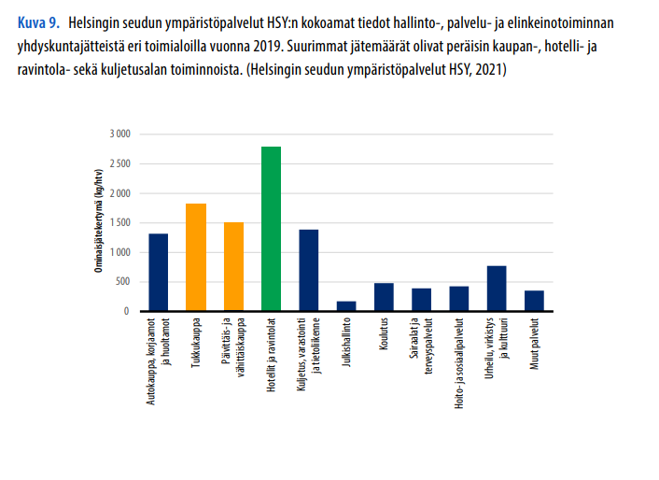
Oletettu, että tekstiili- ja puujätettä ei synny, eikä vaarallisia kemikaaleja ja sähkölaitteita ja akkuja. Nämä osuudet on kohdennettu paperille.
Oletus toimistojätteen koostumukselle: |  | Vuotuinen jätemäärä [kg/a]
Biojäte | 33% | 0
Sekalaiset jätteet | 18% | 0
Muovi | 17% | 0
Paperi | 19% | 0
Kartonki ja pahvi | 8% | 0
Tekstiilit ja jalkineet | 0% | 0
Lasi | 3% | 0
Metalli | 2% | 0
Puu | 0% | 0
Sähkölaitteet ja akut | 0% | 0
Vaaralliset kemikaalit | 0% | 0

Kotitalouksien sekajätteen koostumus |  | Lähde
Biojäte | 33% | https://julkaisut.valtioneuvosto.fi/bitstream/handle/10024/163316/YM_2021_24.pdf;jsessionid=D0AA12DBD1F14DF3033BCD73A32A5217?sequence=1
Sekalaiset jätteet | 18%
Muovi | 17%
Paperi | 9%
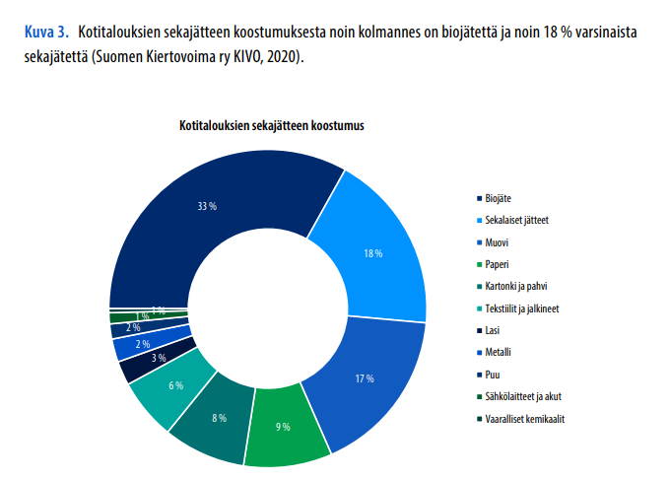
Kartonki ja pahvi | 8%
Tekstiilit ja jalkineet | 6%
Lasi | 3%
Metalli | 2%
Puu | 2%
Sähkölaitteet ja akut | 1%
Vaaralliset kemikaalit | 1%

